Proc 1 - Univariate
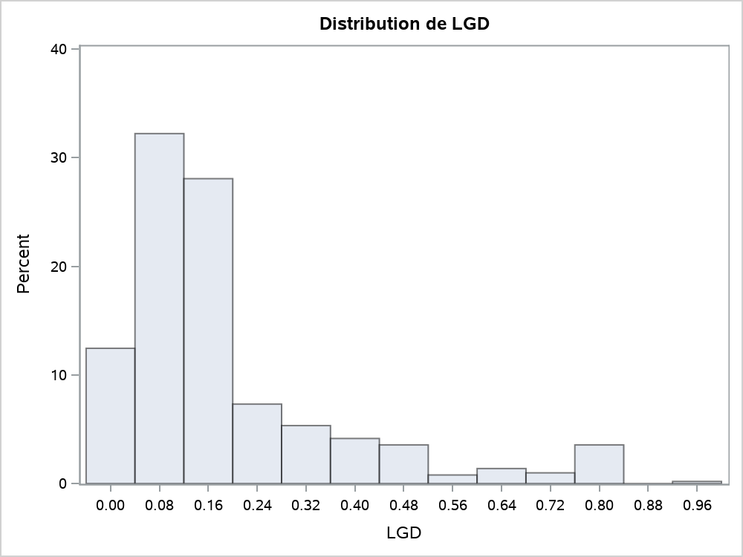
La procédure UNIVARIATE
Variable : LGD

Moments
N | 506 | Somme des poids | 506
Moyenne | 0.19139552 | Somme des observations | 96.8461333
Ecart-type | 0.18642907 | Variance | 0.0347558
Skewness | 1.92187375 | Kurtosis | 3.44063485
Somme des carrés non corrigée | 36.0875935 | Somme des carrés corrigée | 17.5516774
Coeff Variation | 97.4051357 | Std Error Mean | 0.00828778

Mesures statistiques de base
Location |  | Variabilité
Moyenne | 0.191396 | Ecart-type | 0.18643
Médiane | 0.133515 | Variance | 0.03476
Mode | 0.805780 | Intervalle | 0.97788
 |  | Ecart interquartile | 0.12988

Tests de tendance centrale : Mu0=0
Test | Statistique |  | p-value
t de Student | t | 23.09369 | Pr > |t| | <.0001
Signe | M | 253 | Pr >= |M| | <.0001
Rang signé | S | 64135.5 | Pr >= |S| | <.0001

Quantiles (Définition 5)
Niveau | Quantile
100Max 100% | 0.9800000
99% | 0.8057800
95% | 0.6731900
90% | 0.4520800
75% Q3 | 0.2059200
50% Médiane | 0.1335150
25% Q1 | 0.0760390
10% | 0.0358570
5% | 0.0212160
1% | 0.0095029
0% Min | 0.0021231

Observations extrêmes
La plus petite |  | La plus grande
Valeur | Obs | Valeur | Obs
0.0021231 | 51 | 0.80578 | 430
0.0050397 | 144 | 0.80578 | 442
0.0050397 | 38 | 0.80578 | 445
0.0061937 | 130 | 0.80578 | 486
0.0077333 | 194 | 0.98000 | 12

La procédure UNIVARIATE

Proc 2 - Reg
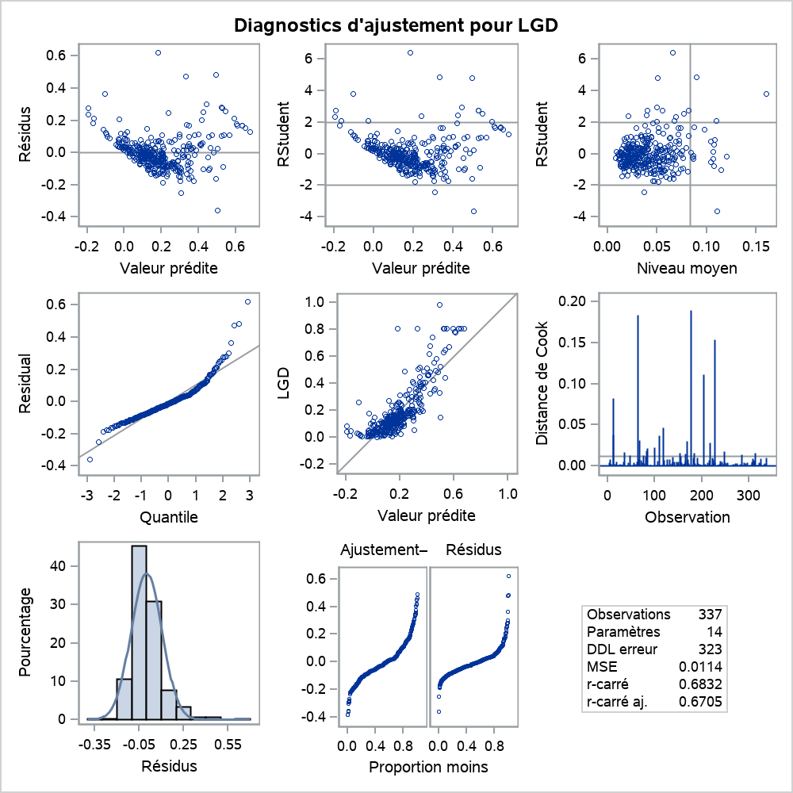
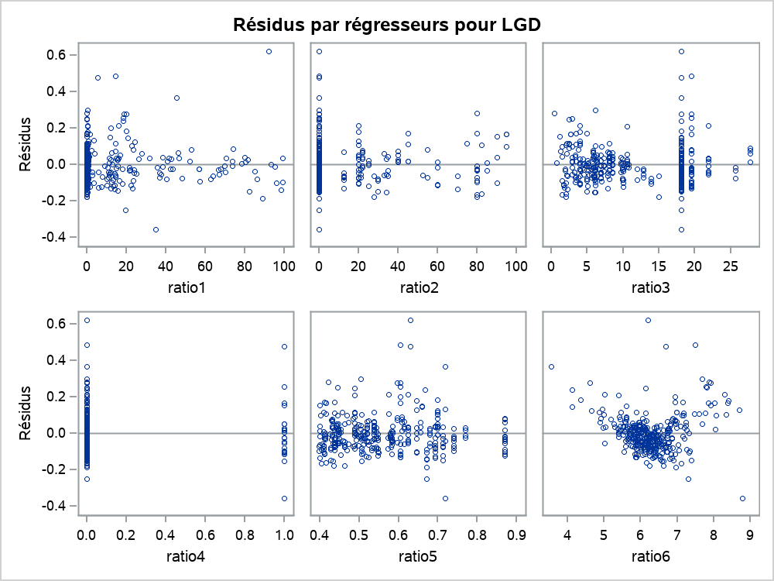
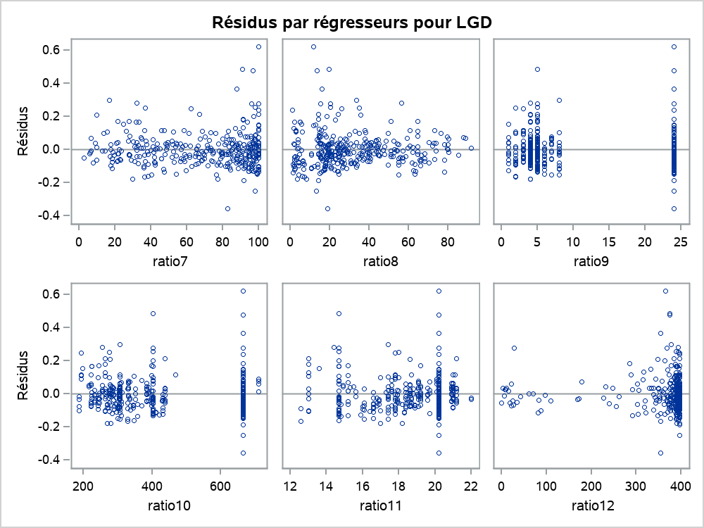
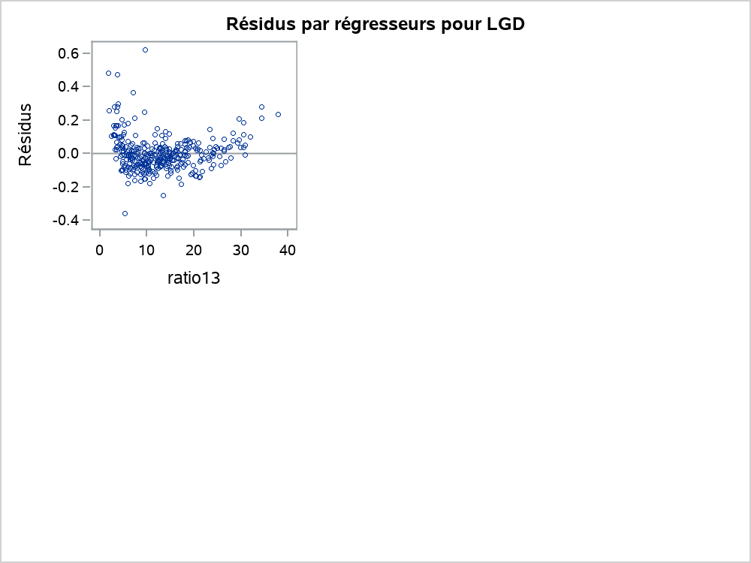
La procédure REG
Modèle : LGDOLS
Variable dépendante : LGD

Nb d'observations lues | 337
Nb d'obs. utilisées | 337

Analyse de variance
Source | DDL | Somme des carrés | Moyenne quadratique | Valeur F | Pr > F
Modèle | 13 | 7.91673 | 0.60898 | 53.59 | <.0001
Erreur | 323 | 3.67072 | 0.01136
Total sommes corrigées | 336 | 11.58745

Root MSE | 0.1066 | R carré | 0.6832
Moyenne dépendante | 0.18849 | R car. ajust. | 0.6705
Coeff Var | 56.55772

Paramètres estimés
Variable | DDL | Valeur estimée des paramètres | Erreur type | Valeur du test t | Pr > |t|
Intercept | 1 | 0.16168 | 0.13998 | 1.16 | 0.2489
ratio1 | 1 | -0.00046494 | 0.00037139 | -1.25 | 0.2115
ratio2 | 1 | 0.00023825 | 0.00034999 | 0.68 | 0.4965
ratio3 | 1 | 0.00255 | 0.00175 | 1.45 | 0.1470
ratio4 | 1 | 0.01637 | 0.02370 | 0.69 | 0.4902
ratio5 | 1 | -0.23289 | 0.10158 | -2.29 | 0.0225
ratio6 | 1 | 0.11059 | 0.01173 | 9.43 | <.0001
ratio7 | 1 | 0.00013534 | 0.00037261 | 0.36 | 0.7167
ratio8 | 1 | -0.00162 | 0.00035191 | -4.61 | <.0001
ratio9 | 1 | 0.00630 | 0.00183 | 3.45 | 0.0006
ratio10 | 1 | -0.00025634 | 0.00010573 | -2.42 | 0.0159
ratio11 | 1 | -0.02486 | 0.00358 | -6.95 | <.0001
ratio12 | 1 | 0.00019427 | 0.00007271 | 2.67 | 0.0079
ratio13 | 1 | -0.00689 | 0.00146 | -4.72 | <.0001

La procédure REG
Modèle : LGDOLS
Variable dépendante : LGD

Proc 6 - Univariate
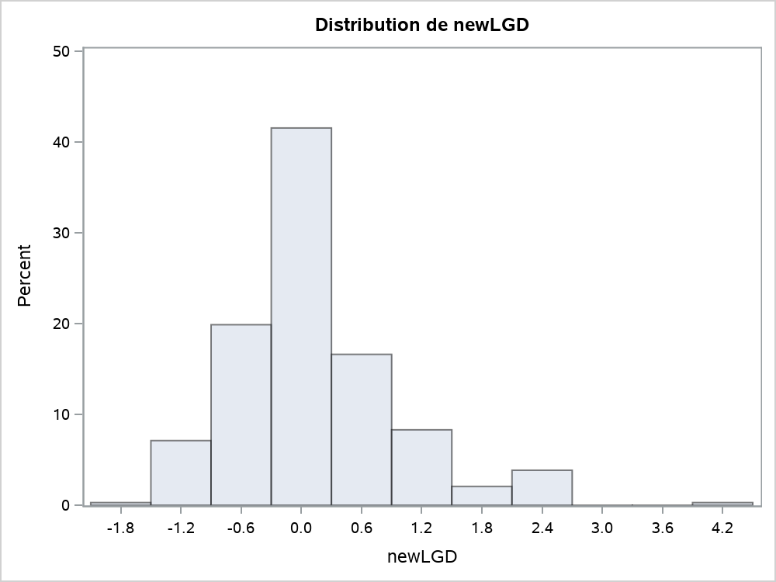
La procédure UNIVARIATE
Variable : newLGD

Moments
N | 337 | Somme des poids | 337
Moyenne | 0.12873116 | Somme des observations | 43.3823993
Ecart-type | 0.84174382 | Variance | 0.70853266
Skewness | 1.1923313 | Kurtosis | 2.59865619
Somme des carrés non corrigée | 243.651641 | Somme des carrés corrigée | 238.066975
Coeff Variation | 653.877316 | Std Error Mean | 0.04585271

Mesures statistiques de base
Location |  | Variabilité
Moyenne | 0.128731 | Ecart-type | 0.84174
Médiane | 0.015180 | Variance | 0.70853
Mode | 2.557035 | Intervalle | 6.05974
 |  | Ecart interquartile | 0.70891

Tests de tendance centrale : Mu0=0
Test | Statistique |  | p-value
t de Student | t | 2.807493 | Pr > |t| | 0.0053
Signe | M | 3.5 | Pr >= |M| | 0.7438
Rang signé | S | 2302.5 | Pr >= |S| | 0.1987

Quantiles (Définition 5)
Niveau | Quantile
100Max 100% | 4.2912315
99% | 2.5570354
95% | 1.8805391
90% | 1.2153353
75% Q3 | 0.3667439
50% Médiane | 0.0151795
25% Q1 | -0.3421702
10% | -0.7823496
5% | -1.0266062
1% | -1.4271739
0% Min | -1.7685124

Observations extrêmes
La plus petite |  | La plus grande
Valeur | Obs | Valeur | Obs
-1.76851 | 51 | 2.55704 | 170
-1.49678 | 144 | 2.55704 | 184
-1.49678 | 38 | 2.55704 | 227
-1.42717 | 130 | 2.55704 | 247
-1.34982 | 194 | 4.29123 | 12

La procédure UNIVARIATE

Proc 7 - Reg
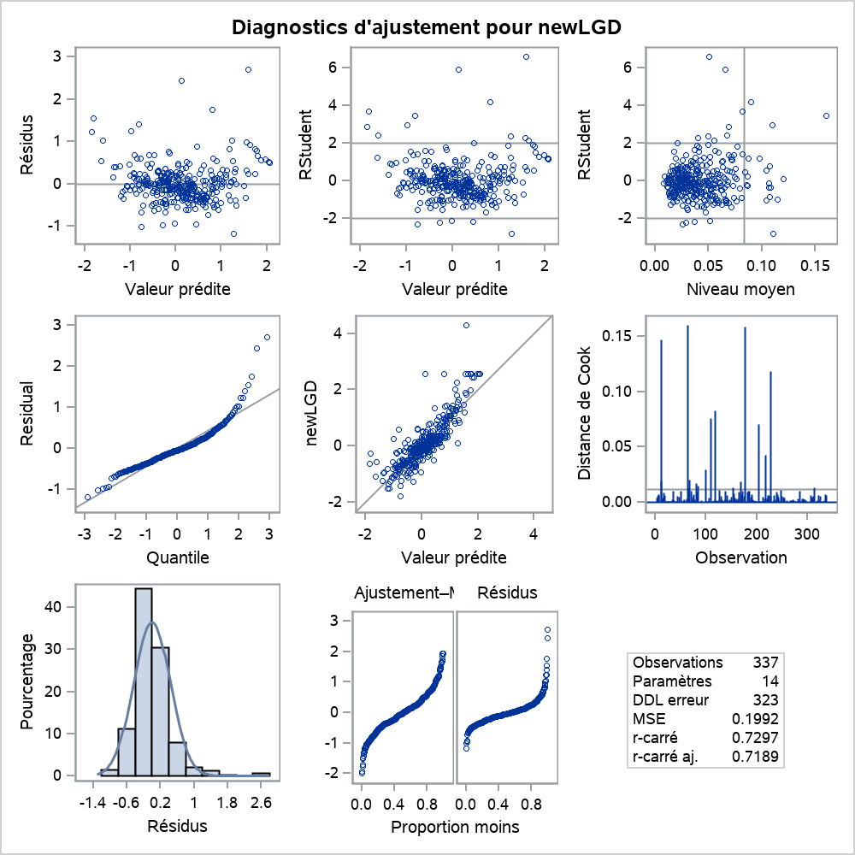
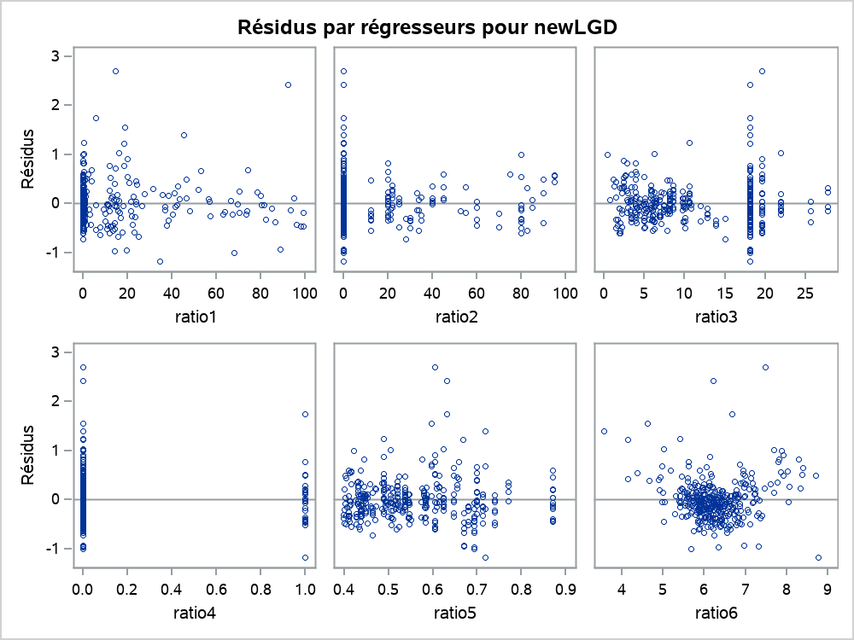
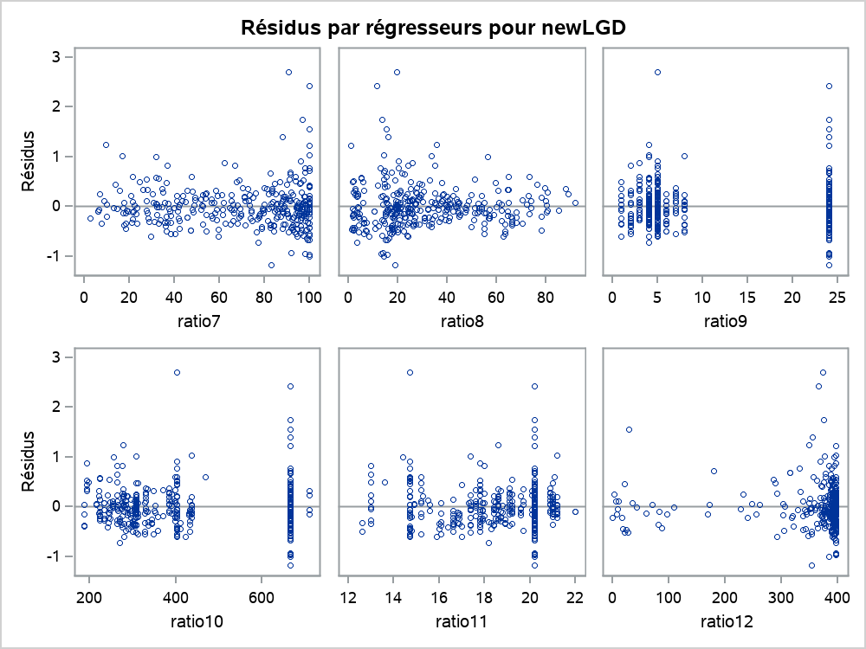
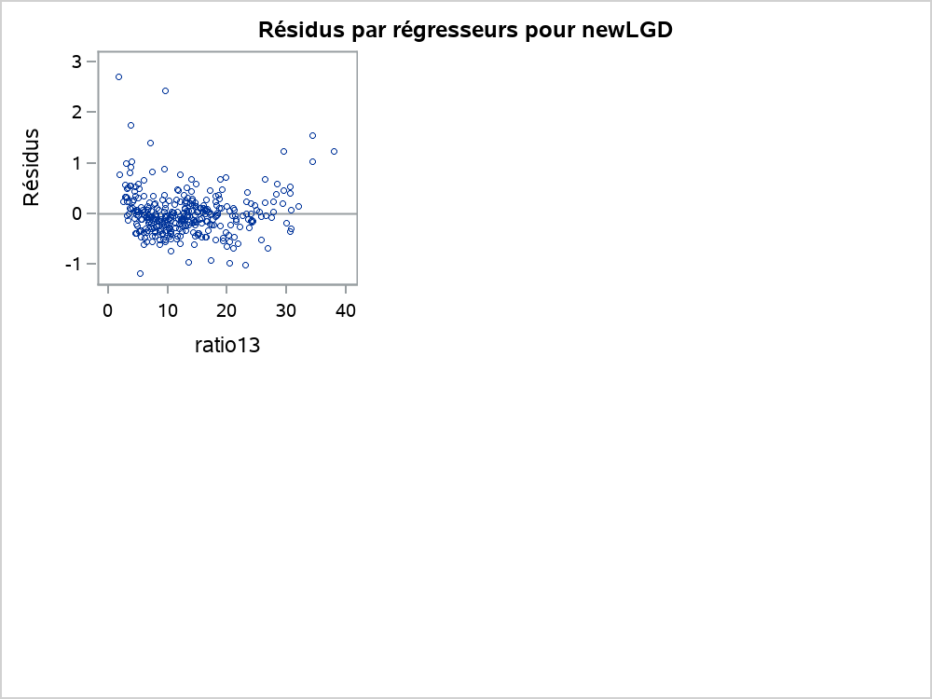
La procédure REG
Modèle : LGDBETA
Variable dépendante : newLGD

Nb d'observations lues | 337
Nb d'obs. utilisées | 337

Analyse de variance
Source | DDL | Somme des carrés | Moyenne quadratique | Valeur F | Pr > F
Modèle | 13 | 173.72862 | 13.36374 | 67.09 | <.0001
Erreur | 323 | 64.33835 | 0.19919
Total sommes corrigées | 336 | 238.06697

Root MSE | 0.44631 | R carré | 0.7297
Moyenne dépendante | 0.12873 | R car. ajust. | 0.7189
Coeff Var | 346.69697

Paramètres estimés
Variable | DDL | Valeur estimée des paramètres | Erreur type | Valeur du test t | Pr > |t|
Intercept | 1 | 1.01392 | 0.58605 | 1.73 | 0.0846
ratio1 | 1 | -0.00186 | 0.00155 | -1.20 | 0.2323
ratio2 | 1 | 0.00014624 | 0.00147 | 0.10 | 0.9206
ratio3 | 1 | 0.01671 | 0.00734 | 2.28 | 0.0235
ratio4 | 1 | 0.07167 | 0.09922 | 0.72 | 0.4707
ratio5 | 1 | -1.24941 | 0.42526 | -2.94 | 0.0035
ratio6 | 1 | 0.36969 | 0.04910 | 7.53 | <.0001
ratio7 | 1 | 0.00111 | 0.00156 | 0.71 | 0.4757
ratio8 | 1 | -0.00574 | 0.00147 | -3.90 | 0.0001
ratio9 | 1 | 0.02493 | 0.00765 | 3.26 | 0.0012
ratio10 | 1 | -0.00136 | 0.00044264 | -3.07 | 0.0023
ratio11 | 1 | -0.10473 | 0.01497 | -6.99 | <.0001
ratio12 | 1 | 0.00085493 | 0.00030440 | 2.81 | 0.0053
ratio13 | 1 | -0.04878 | 0.00611 | -7.98 | <.0001

La procédure REG
Modèle : LGDBETA
Variable dépendante : newLGD

Proc 11 - Reg
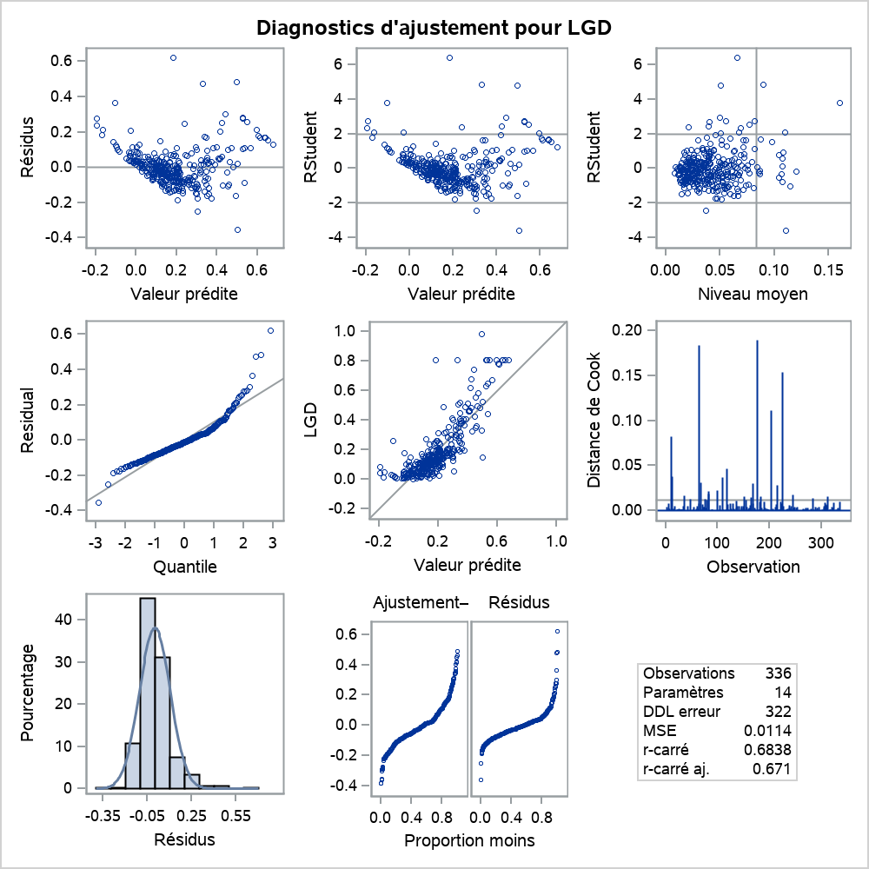



La procédure REG
Modèle : LGDOLS
Variable dépendante : LGD

Nb d'observations lues | 336
Nb d'obs. utilisées | 336

Analyse de variance
Source | DDL | Somme des carrés | Moyenne quadratique | Valeur F | Pr > F
Modèle | 13 | 7.92308 | 0.60947 | 53.56 | <.0001
Erreur | 322 | 3.66399 | 0.01138
Total sommes corrigées | 335 | 11.58707

Root MSE | 0.10667 | R carré | 0.6838
Moyenne dépendante | 0.18843 | R car. ajust. | 0.671
Coeff Var | 56.61109

Paramètres estimés
Variable | DDL | Valeur estimée des paramètres | Erreur type | Valeur du test t | Pr > |t|
Intercept | 1 | 0.16532 | 0.14015 | 1.18 | 0.2390
ratio1 | 1 | -0.00046695 | 0.00037164 | -1.26 | 0.2099
ratio2 | 1 | 0.00024003 | 0.00035022 | 0.69 | 0.4936
ratio3 | 1 | 0.00257 | 0.00175 | 1.47 | 0.1438
ratio4 | 1 | 0.01608 | 0.02372 | 0.68 | 0.4984
ratio5 | 1 | -0.23559 | 0.10170 | -2.32 | 0.0212
ratio6 | 1 | 0.11053 | 0.01173 | 9.42 | <.0001
ratio7 | 1 | 0.00014083 | 0.00037291 | 0.38 | 0.7059
ratio8 | 1 | -0.00161 | 0.00035268 | -4.55 | <.0001
ratio9 | 1 | 0.00636 | 0.00183 | 3.47 | 0.0006
ratio10 | 1 | -0.00025807 | 0.00010582 | -2.44 | 0.0153
ratio11 | 1 | -0.02498 | 0.00358 | -6.97 | <.0001
ratio12 | 1 | 0.00019423 | 0.00007275 | 2.67 | 0.0080
ratio13 | 1 | -0.00690 | 0.00146 | -4.73 | <.0001

La procédure REG
Modèle : LGDOLS
Variable dépendante : LGD

Proc 15 - Univariate

La procédure UNIVARIATE
Variable : newLGD

Moments
N | 336 | Somme des poids | 336
Moyenne | 0.1293031 | Somme des observations | 43.4458432
Ecart-type | 0.84087925 | Variance | 0.70707791
Skewness | 1.19348327 | Kurtosis | 2.5892617
Somme des carrés non corrigée | 242.488783 | Somme des carrés corrigée | 236.871101
Coeff Variation | 650.316365 | Std Error Mean | 0.04587372

Mesures statistiques de base
Location |  | Variabilité
Moyenne | 0.129303 | Ecart-type | 0.84088
Médiane | 0.016778 | Variance | 0.70708
Mode | 2.552493 | Intervalle | 6.04560
 |  | Ecart interquartile | 0.72357

Tests de tendance centrale : Mu0=0
Test | Statistique |  | p-value
t de Student | t | 2.818675 | Pr > |t| | 0.0051
Signe | M | 3 | Pr >= |M| | 0.7851
Rang signé | S | 2263 | Pr >= |S| | 0.2046

Quantiles (Définition 5)
Niveau | Quantile
100Max 100% | 4.2827271
99% | 2.5524927
95% | 1.8776124
90% | 1.2140235
75% Q3 | 0.3674974
50% Médiane | 0.0167781
25% Q1 | -0.3560767
10% | -0.7788872
5% | -1.0225917
1% | -1.4222730
0% Min | -1.7628728

Observations extrêmes
La plus petite |  | La plus grande
Valeur | Obs | Valeur | Obs
-1.76287 | 50 | 2.55249 | 169
-1.49173 | 143 | 2.55249 | 183
-1.49173 | 37 | 2.55249 | 226
-1.42227 | 129 | 2.55249 | 246
-1.34509 | 193 | 4.28273 | 11

La procédure UNIVARIATE

Proc 16 - Reg
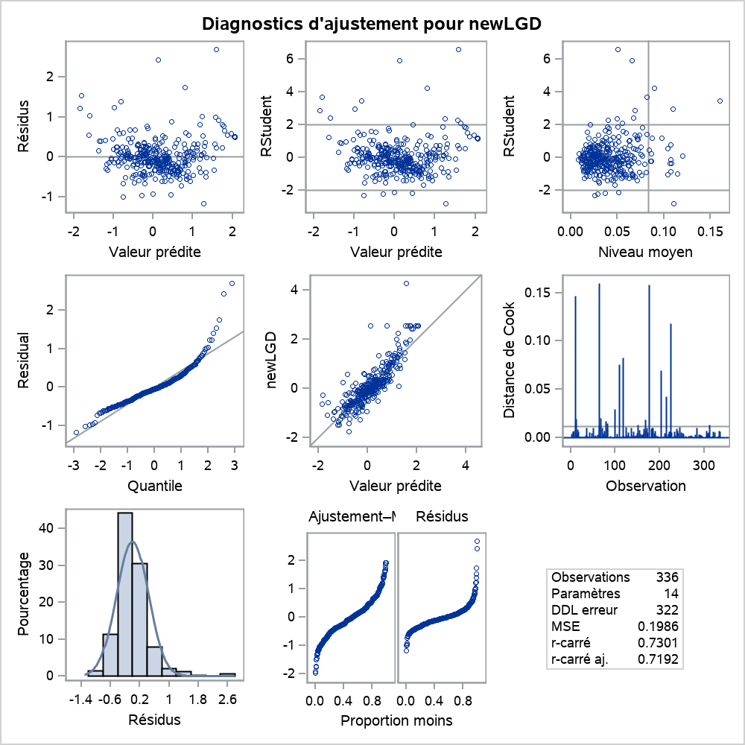
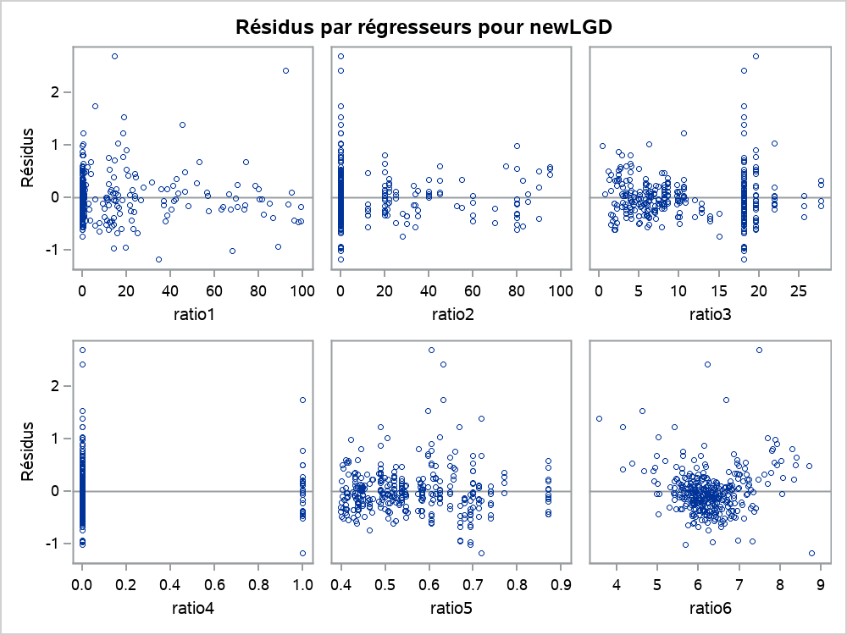
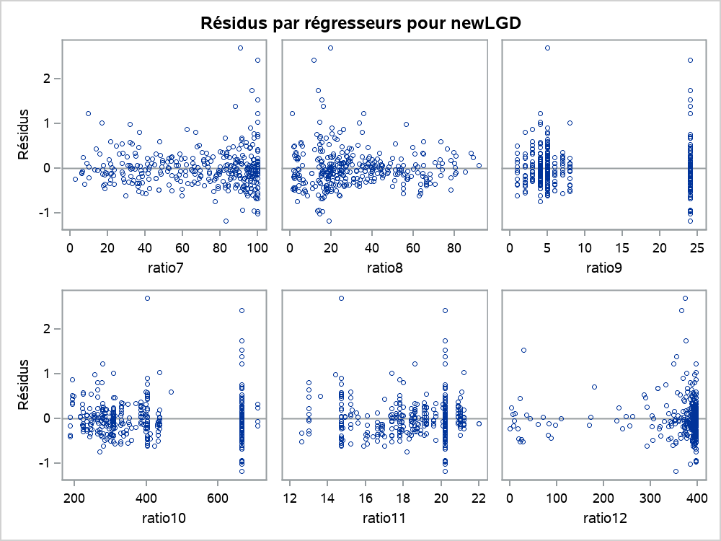

La procédure REG
Modèle : LGDBETA
Variable dépendante : newLGD

Nb d'observations lues | 336
Nb d'obs. utilisées | 336

Analyse de variance
Source | DDL | Somme des carrés | Moyenne quadratique | Valeur F | Pr > F
Modèle | 13 | 172.92795 | 13.30215 | 66.99 | <.0001
Erreur | 322 | 63.94315 | 0.19858
Total sommes corrigées | 335 | 236.87110

Root MSE | 0.44562 | R carré | 0.7301
Moyenne dépendante | 0.1293 | R car. ajust. | 0.7192
Coeff Var | 344.63558

Paramètres estimés
Variable | DDL | Valeur estimée des paramètres | Erreur type | Valeur du test t | Pr > |t|
Intercept | 1 | 1.02642 | 0.58549 | 1.75 | 0.0805
ratio1 | 1 | -0.00186 | 0.00155 | -1.20 | 0.2309
ratio2 | 1 | 0.00015221 | 0.00146 | 0.10 | 0.9172
ratio3 | 1 | 0.01675 | 0.00733 | 2.29 | 0.0230
ratio4 | 1 | 0.07043 | 0.09908 | 0.71 | 0.4777
ratio5 | 1 | -1.25622 | 0.42486 | -2.96 | 0.0033
ratio6 | 1 | 0.36856 | 0.04902 | 7.52 | <.0001
ratio7 | 1 | 0.00113 | 0.00156 | 0.73 | 0.4682
ratio8 | 1 | -0.00567 | 0.00147 | -3.85 | 0.0001
ratio9 | 1 | 0.02507 | 0.00765 | 3.28 | 0.0012
ratio10 | 1 | -0.00136 | 0.00044207 | -3.08 | 0.0022
ratio11 | 1 | -0.10493 | 0.01497 | -7.01 | <.0001
ratio12 | 1 | 0.00085272 | 0.00030393 | 2.81 | 0.0053
ratio13 | 1 | -0.04869 | 0.00610 | -7.98 | <.0001

La procédure REG
Modèle : LGDBETA
Variable dépendante : newLGD

